XXXXXXXXX项目
腾讯云XXXXXXXXXX项目_行业X部（XX）项目_项目周报（2019.11.5~2019.12.30）
项目名称 |  | 江苏省公安厅一体化在线政务服务平台项目 |  | 交付入场时间 | 2019-11-05 | 交付终验完成时间 | 2019-12-30 | LTC编码 | 2019XXXXXXXXX | 移交(接单)日期 | 2019-11-01 | 项目阶段 | 交付中
项目经理 |  | 张延彪 |  | 合同总金额（万元） | 500.00 |  |  | 已确认收入（万元） | 无 | 项目整体进度% | 60%
项目所在（市县） |  | 南京 |  | 项目所在省份 | 江苏 |  |  | 项目所属区域 | 华北 | 项目进度状态 | 正常
PM驻场时间占比 |  |  |  | 验收状态 | 未验收 |  |  | 项目健康度 | 绿 | 客户满意度 | 黄
项目背景
交付范围 | 序号 | 合同产品名称 |  | 产品名称 |  | 子产品名称 |  | 产品类别 | 是否需定制开发 | 验收标准 |  |  | 交付负责方
 | 1 | XXX城市大脑 |  | 政务开放平台 |  | 政务微信 |  | 腾讯产品 | 不需要 | 1、合同已标明 2、依据产品标准 3、待定 |  |  | 腾讯
 | 2 | XXX城市大脑 |  | 政务开放平台 |  | 政务**** |  | OEM | 需要 |  |  |  | 道一
 | 3 | XXX城市大脑 |  | 政务开放平台 |  | 政务**** |  | 第三方 | 需要 |  |  |  | 东华
 | 4
 | 5
合同关联方关系 | 1. 实际客户： 2. 合同甲方： 3. 总集方：（名称或不涉及） 4. 关键合作方： ##备注： 1. 默认腾讯为乙方。 2. 实际客户填写实际履行项目验收方，可以是合同甲方也可以不同。如果建设方和业务方不是同一部门，可以并列并说明各部门职能。 3. 关键合作方填写项目中指定供应商或者承接关键系统的厂商。 ##
项目团队 | 腾讯侧（FT：王嗣臻，商务：时谦；售前架构：徐寅） 腾云忆想侧（驻场PM：张延彪）； 道一侧（里约网关+政务开放平台配置工程师：乔桥，王俊杰） 紫金数云侧（项目决策委员会：杨海涛，韦益祥，宋远臣；产品经理：张来富；项目经理兼统一入口用户中心：严明；统一入口用户中心：张宁，娄联联，钟锋，张兴建；数据资源管理：卞蓓晔，张宁宁，郭平，刘晨，宋雅健；安全运维：黄蔚君；UI组：陈曦，王万君，葛俊；测试：张斯旻；质量：石梦蓉；前端：朱佳伟，周文涛）

合同关键里程碑说明
合同状态 |  | 已中标 |  | 合同签订日期： |  | 2019-06-30 |  | 交付完成日期： | 2019-10-30 | 合同初验完成日期： | 2019-11-15 | 合同终验完成日期： | 2020-02-15
关键里程碑
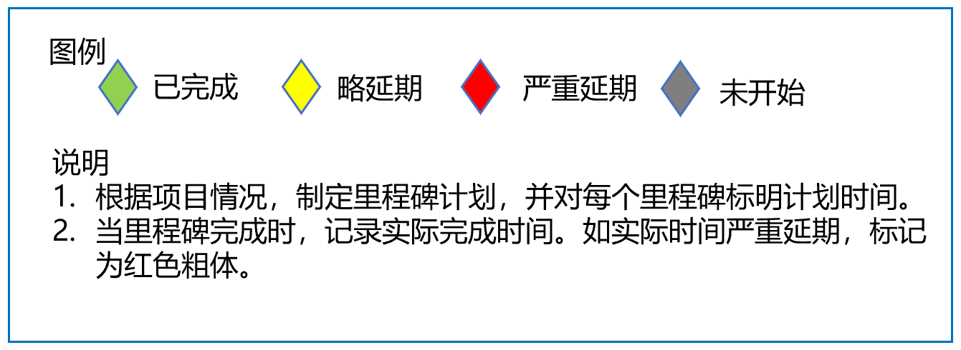
收入支撑计划（试运行）
序号 | 收入支撑里程碑 |  |  |  | 收入支撑计划时间 |  | 收入支撑占比（总收入） |  | 收入支撑金额 | 收入状态 | 收入触发条件 | 备注
1 | 例1：部署完成50% |  |  |  | 2019-11-25 |  | 40% |  | 100,000.00 | 已确认 | 进度
2 | 例1：部署完成100% |  |  |  | 2019-12-25 |  | 40% |  | 100,000.00 | 未开始 | 进度
3 | 例1：维保（一年）完成 |  |  |  | 2020-12-24 |  | 20% |  | 50,000.00 | 未开始 | 进度
4 | 例2：初验 |  |  |  | 2019-11-25 |  | 30% |  | 2,000,000.00 | 已延迟 | 阶段验收
5 | 例2：终验 |  |  |  | 2019-12-25 |  | 60% |  | 4,000,000.00 | 未开始 | 阶段验收
6 | 例2：维保（一年）完成 |  |  |  | 2020-12-24 |  | 10% |  | 666,666.67 | 未开始 | 阶段验收

项目整体进展：
1 | 合同签订 100%
2 | 里约网关，政务开放平台，部署 100%
3 | （小程序，微信端，PC端，后台）开发测试及联调 96%
4 | 初验及培训 0%
5 | 终验 0%
本周进展： |  |  |  |  |  |  |  | 目标完成% | 实际完成% | 偏差原因 |  | 补救措施
1 | XXXXXXXXXXXXX 100% |  |  |  |  |  |  | 100% | 100%
2 | XXXXXXXXXXXXX 50% |  |  |  |  |  |  | 60% | 50% | XXXX |  | XXXXX
3 | XXXXXXXXXXXXX 100% |  |  |  |  |  |  | 100% | 100%
4 | XXXXXXXXXXXXX 30% |  |  |  |  |  |  | 20% | 30%
5 | XXXXXXXXXXXXX100% |  |  |  |  |  |  | 100% | 100%
6 | XXXXXXXXXXXXX 100% |  |  |  |  |  |  | 100% | 1000%
7 |  |  |  |  |  |  |  | 0% | 0%
8 |  |  |  |  |  |  |  | 0% | 0%
下周计划： |  |  |  |  |  |  |  |  |  |  |  | 目标完成%
1 | XXXXXXXXXXXXX 20% |  |  |  |  |  |  |  |  |  |  | 20%
2 | XXXXXXXXXXXXX 30% |  |  |  |  |  |  |  |  |  |  | 30%
3 | XXXXXXXXXXXXX 45% |  |  |  |  |  |  |  |  |  |  | 45%
4 | XXXXXXXXXXXXX 10% |  |  |  |  |  |  |  |  |  |  | 45%
5 | XXXXXXXXXXXXX 80% |  |  |  |  |  |  |  |  |  |  | 10%
6 | XXXXXXXXXXXXX 80% |  |  |  |  |  |  |  |  |  |  | 80%
7 |  |  |  |  |  |  |  |  |  |  |  | 0%

风险及问题
序号 | 风险/问题 | 分类 | 风险/问题描述及影响 |  | 计划措施 |  |  | 责任人 | 风险/问题识别时间 | 计划解决时间 | 实际解决时间 | 问题级别 （3:高,2:中,1:低） | 是否升级 | 状态
1 | 风险 | 其他 | XXXXXXXXXXXXX |  | XXXXXXXXXXXXXXXXXX |  |  | XXXX部/XXXX | 2019-10-31 | 2019-10-31 | 2019-10-24 | 1 | 升级至区域PMO | 未解决-延迟
2 | 问题 | 预算 | XXXXXXXXXXXXX |  | XXXXXXXXXXXXXXXXXX |  |  | XXXX部/XXXX | 2019-10-31 | 2019-11-30 |  | 2 | 无需升级 | 未解决
3 | 问题 | 变更/范围/需求 | XXXXXXXXXXXXX |  | XXXXXXXXXXXXXXXXXX |  |  | XXXX部/XXXX | 2019-10-31 | 2019-11-30 |  | 3 | 升级至区域PMO | 解决
4 | 问题 | 人力资源 |  |  |  |  |  |  | 2019-11-03 | 2019-11-15 | 2019-11-15 | 1 | 无需升级 | 取消
5 | 问题 | 方案/交付质量 |  |  |  |  |  |  | 2019-11-04 | 2019-11-08 | 2019-11-06 | 1 | 无需升级 | 未解决-延迟
6 | 问题 | 客户界面 |  |  |  |  |  |  | 2019-11-05 | 2019-11-08 | 2019-11-04 | 1 | 无需升级 | 未解决-延迟
7 | 问题 | 合作方 |  |  |  |  |  |  | 2019-11-06 | 2019-11-08 | 2019-11-05 | 1 | 无需升级 | 未解决-延迟
8 | 问题 | 其他 |  |  |  |  |  |  | 2019-11-07 | 2019-11-09 | 2019-11-14 | 1 | 无需升级 | 未解决-延迟
9 | 问题 | 其他 |  |  |  |  |  |  | 2019-11-08 | 2019-11-14 |  | 1 | 无需升级 | 未解决-延迟
10 | 问题 | 其他 |  |  |  |  |  |  | 2019-11-09 | 2019-11-30 |  | 1 | 无需升级 | 未解决-延迟
重大变更记录（含项目里程碑计划、重要人员变更等）
1 | 无
2
3

